statusword各ビット説明
592
 |  |  |  | 576 | 545 | 547 | 520 | 592 | 561 | 563 | 536 | 567
ビット0 (Ready to switch on): | ビット0 | (Ready to switch on): | デバイスがオンにする準備ができた時にこのビットが立ちます。 | 0 | 1 | 1 | 0 | 0 | 1 | 1 | 0 | 1
ビット1 (Switched on): | ビット1 | (Switched on): | デバイスがオンになった時にこのビットが立ちます。 | 0 | 0 | 1 | 0 | 0 | 0 | 1 | 0 | 1
ビット2 (Operation enabled): | ビット2 | (Operation enabled): | デバイスが動作可能な状態になった時にこのビットが立ちます。 | 0 | 0 | 0 | 0 | 0 | 0 | 0 | 0 | 1
0x06
0x04
ビット3 (Fault): | ビット3 | (Fault): | デバイスにエラーが発生した時にこのビットが立ちます。 | 0 | 0 | 0 | 1 | 0 | 0 | 0 | 1 | 0
561
ビット4 (Voltage enabled): | ビット4 | (Voltage enabled): | デバイスに電圧が供給されている時にこのビットが立ちます。 | 0 | 0 | 0 | 0 | 1 | 1 | 1 | 1 | 1
ビット5 (Quick stop): | ビット5 | (Quick stop): | クイックストップモードがアクティブな時にこのビットが立ちます。 | 0 | 1 | 1 | 0 | 0 | 1 | 1 | 0 | 1
0x07
0x80
ビット6 (Switch on disabled): | ビット6 | (Switch on disabled): | デバイスがオンにできない状態の時にこのビットが立ちます。 | 1 | 0 | 0 | 0 | 1 | 0 | 0 | 0 | 0
ビット7 (Warning): | ビット7 | (Warning): | 警告状態が発生した時にこのビットが立ちます。 | 0 | 0 | 0 | 0 | 0 | 0 | 0 | 0 | 0
563
ビット8 (Manufacturer specific, reserved, always 0): | ビット8 | (Manufacturer specific, reserved, always 0): | メーカー固有のビットで、常に0です。 | 0 | 0 | 0 | 0 | 0 | 0 | 0 | 0 | 0
ビット9 (Remote): | ビット9 | (Remote): | リモート操作が有効な時にこのビットが立ちます。 | 1 | 1 | 1 | 1 | 1 | 1 | 1 | 1 | 1
0x0F
ビット10 (Target Reached): | ビット10 | (Target Reached): | 目標値に到達した時にこのビットが立ちます。 | 0 | 0 | 0 | 0 | 0 | 0 | 0 | 0 | 0
ビット11 (Internal limit active): | ビット11 | (Internal limit active): | 内部リミットがアクティブな時にこのビットが立ちます。 | 0 | 0 | 0 | 0 | 0 | 0 | 0 | 0 | 0
536
ビット12 (Reserved): | ビット12 | (Reserved): | 予約済みビットです。 | 0 | 0 | 0 | 0 | 0 | 0 | 0 | 0 | 0
ビット13 (Reserved, 0): | ビット13 | (Reserved, 0): | 予約済みビットで、常に0です。 | 0 | 0 | 0 | 0 | 0 | 0 | 0 | 0 | 0
ビット14-15 (Manufacturer specific, reserved, always 0): | ビット14 | (Manufacturer specific, reserved, always 0): | メーカー固有のビットで、常に0です。 | 0 | 0 | 0 | 0 | 0 | 0 | 0 | 0 | 0
 | ビット15 | (Manufacturer specific, reserved, always 0): | メーカー固有のビットで、常に0です。 | 0 | 0 | 0 | 0 | 0 | 0 | 0 | 0 | 0

 |  |  | controlword

ElmoドライバのPDO設定
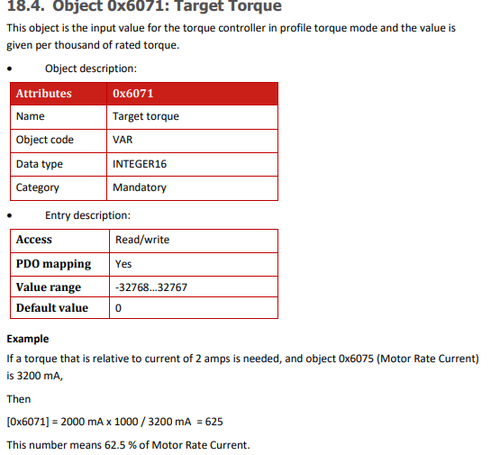
送信 | 受信 | トルクモード 402 207ページ～
ethercat_application_manual.pdf
p69～
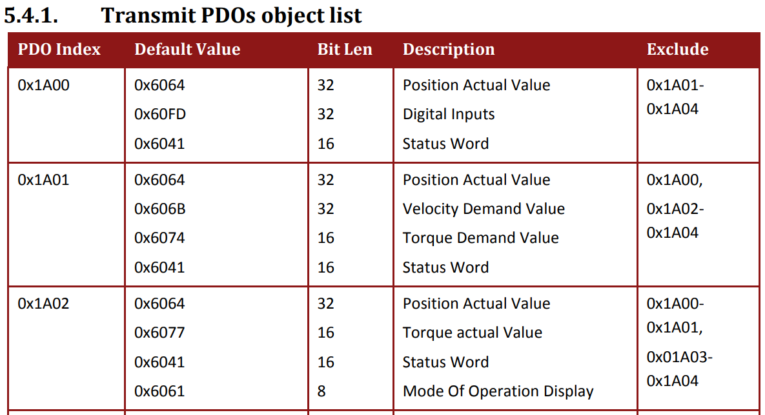
 |  |  | 402 p39～
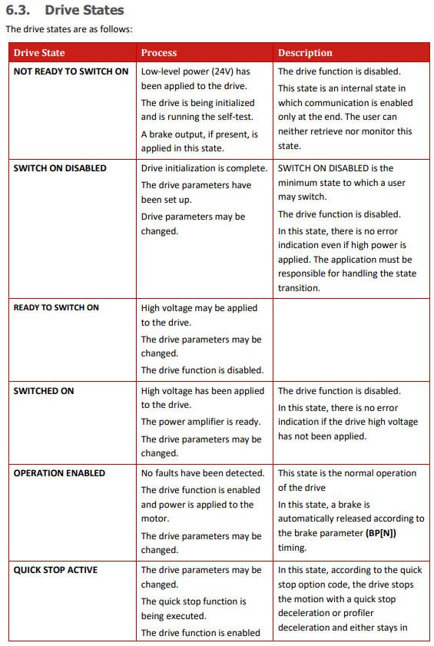
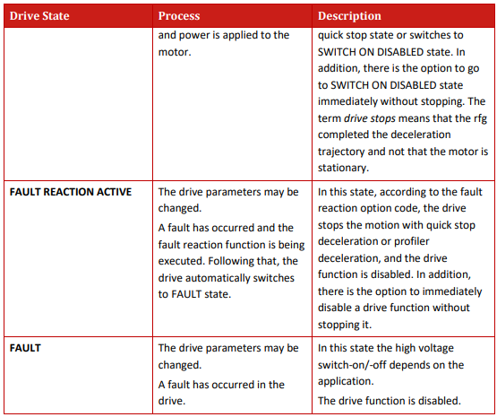
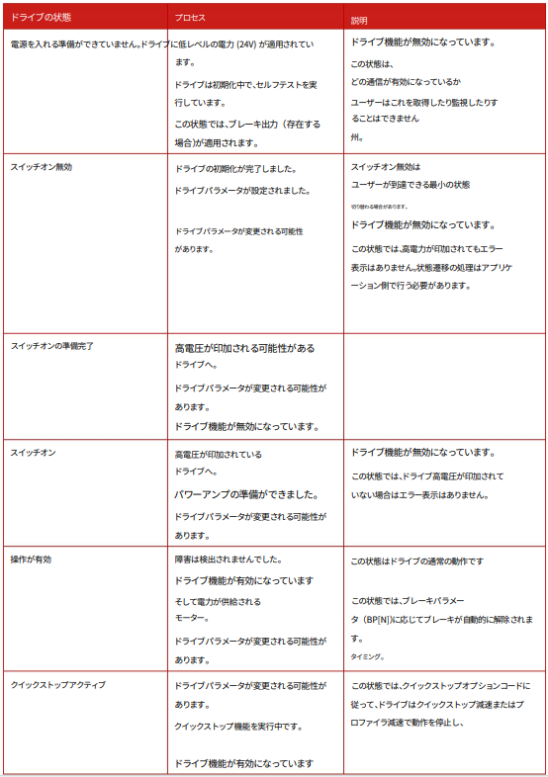
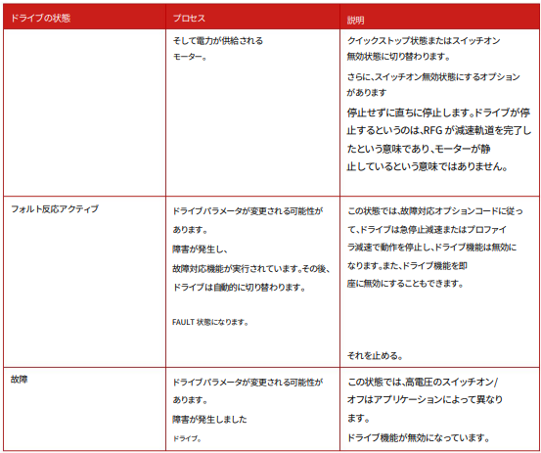

 |  | Controlwordで制御し、Statuswordで状態を確認する
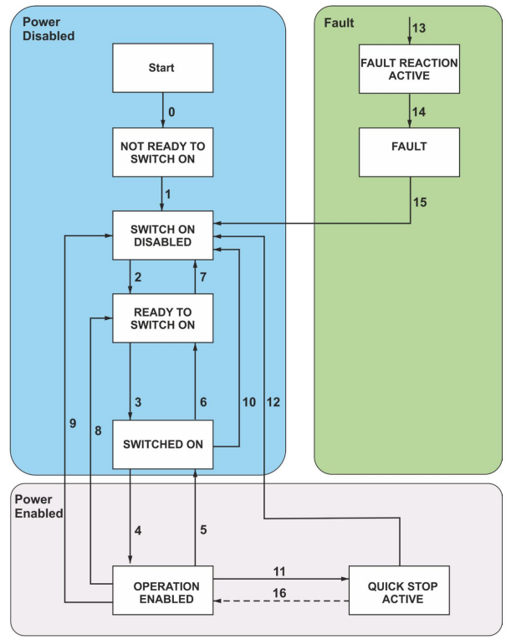
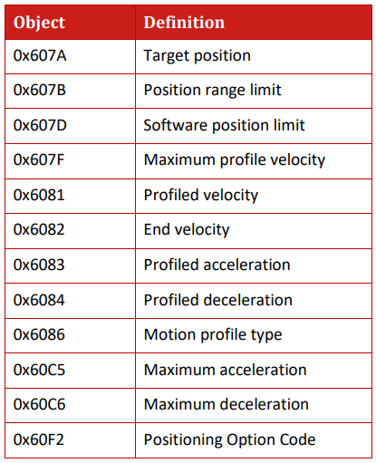

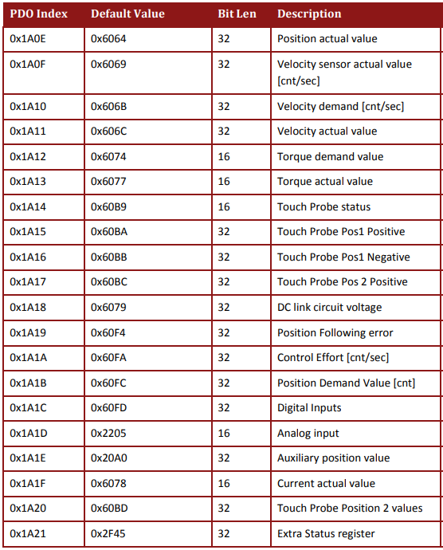
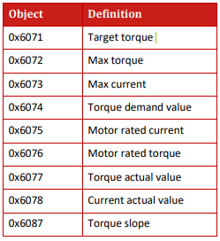
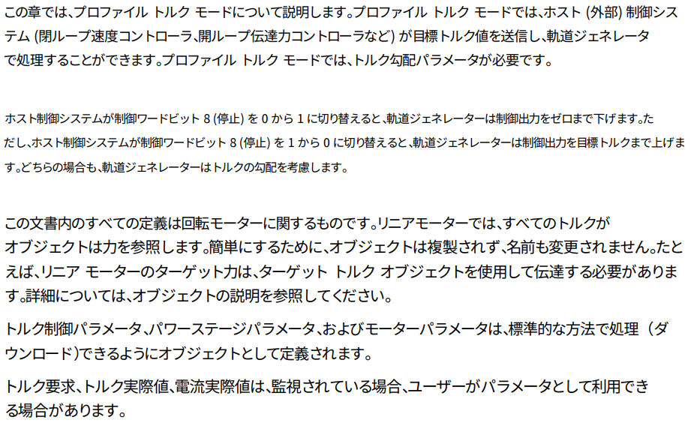

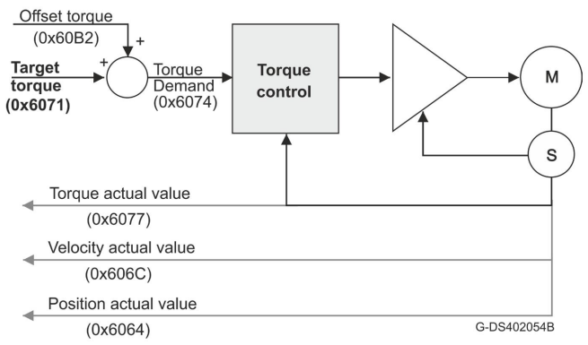

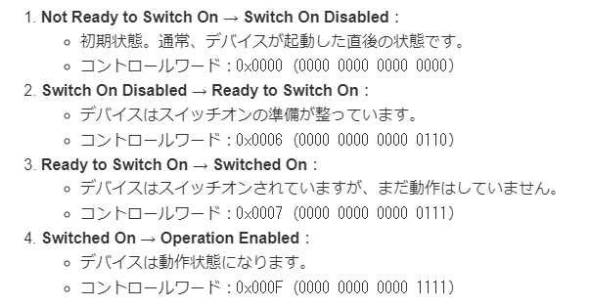

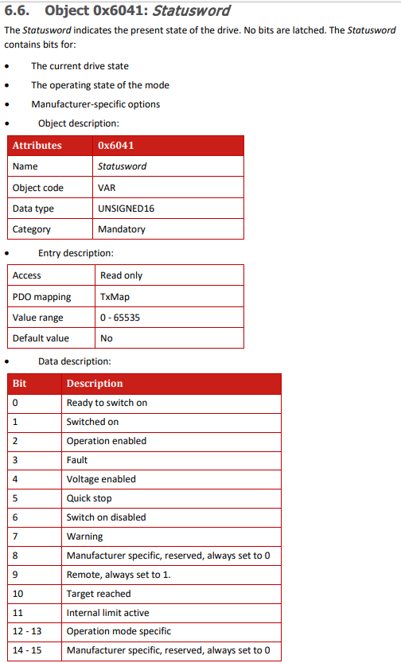

uint16 map_1600[4] = {0x0003, 0x607A, 0x60FE, 0x6040};
retval += ec_SDOwrite(slave, 0x1A01, 0x00, TRUE, sizeof(map_1600) - sizeof(uint16), &map_1600[1], EC_TIMEOUTSAFE);
↑この引き算してる部分は微妙
uint8 *outputs = (uint8 *)ec_slave[1].outputs;
outputs[0] = 100; // 最初のバイト
outputs[2] = 100; // 3番目のバイト
outputs[4] = 0x0F; // 5番目のバイト
outputs[5] = 0x00; // 6番目のバイト

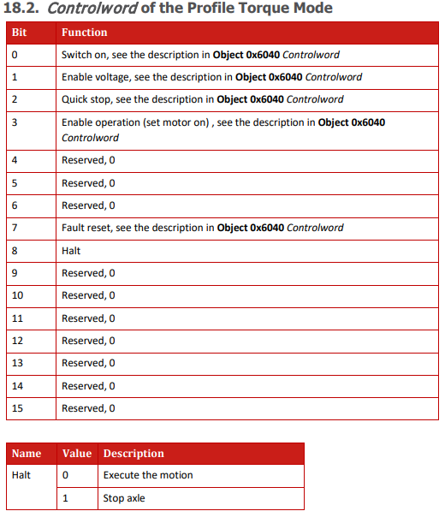

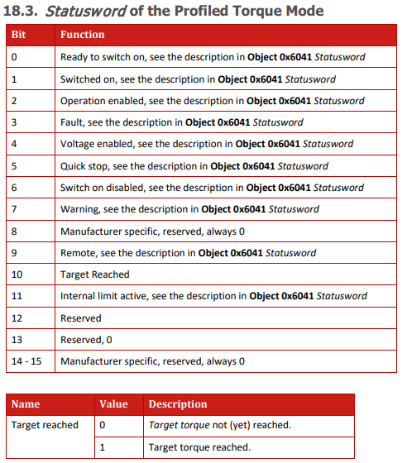

/** Possible EtherCAT slave states */
typedef enum
{
/** No valid state. */
EC_STATE_NONE = 0x00,
/** Init state*/
EC_STATE_INIT = 0x01,
/** Pre-operational. */
EC_STATE_PRE_OP = 0x02,
/** Boot state*/
EC_STATE_BOOT = 0x03,
/** Safe-operational. */
EC_STATE_SAFE_OP = 0x04,
/** Operational */
EC_STATE_OPERATIONAL = 0x08,
/** Error or ACK error */
EC_STATE_ACK = 0x10,
EC_STATE_ERROR = 0x10
} ec_state;

プログラムの説明
ec_slave | ec_slaveはスレーブの情報が自動で格納される構造体。 この構造体は、スレーブデバイスのさまざまな属性や状態を格納するためのフィールドを含んでいます。これには、スレーブデバイスのアドレス、状態、識別情報（ベンダーID、プロダクトコードなど）、構成情報（PDO設定など）が含まれます。 `ec_config_init()` や `ec_config_map()` などの関数を使用する際に、この構造体は自動的に設定されます。 基本的にユーザーが直接触るものではない。

2024/5/27生成（DS-402 & アプリケーションマニュアル織り込み済み
1. トルク指令のPDOエントリ情報（71ページ）
インデックス: 0x6071
サブインデックス: 0
ビット長: 16ビット
データ型: INTEGER16
2. 操作モード設定（71ページ）
PDOエントリ: 0x6060
ビット長: 8ビット
データ型: INTEGER8
3. トルク指令値の範囲と単位（情報無し）
範囲: ±定格トルクの100%
単位: Nm (ニュートンメートル)
4. デバイスの初期化とエラーハンドリング（71ページ）
制御ワードインデックス: 0x6040
ビット設定:
エラーリセット: 制御ワードの7ビット目を1に設定
スイッチオン: 制御ワードの0ビット目を1に設定
5. 適切な更新周期のためのサイクルタイム（28ページ）
サイクルタイム: 1ミリ秒
6. 初期化シーケンス（24～29ページ）
初期化シーケンス:
デバイスの電源を入れる。
EtherCATマスターとの通信を確立する。
制御ワードの初期設定を行う（例: 0x6040に初期値を設定）。
操作モードを設定する（例: 0x6060にCSTを設定）。
必要なPDOマッピングを行う。
制御ワードを使用してドライブを使える状態にする（スイッチオンなど）。
2024/5/27生成（DS-402 & アプリケーションマニュアル織り込み済み
#include <stdio.h>
#include <string.h>
#include <unistd.h>
#include <ecrt.h>
// EtherCATマスターインスタンス
static ec_master_t *master = NULL;
static ec_domain_t *domain1 = NULL;
static ec_slave_config_t *sc = NULL;
// PDO entry offsets
static unsigned int off_control_word;
static unsigned int off_position_actual_value;
static unsigned int off_digital_inputs;
static unsigned int off_status_word;
static unsigned int off_target_torque;
static unsigned int off_mode_of_operation;
// 定義
#define VENDOR_ID 0x00000002
#define PRODUCT_ID 0x00030924
#define REVISION_NO 0x00000001
// 更新周期（例：1ms）
#define PERIOD_NS (1000000)
void cyclic_task(void)
{
// Domainデータ
uint8_t *domain1_pd = ec_domain_data(domain1);
// 制御ワードとトルク指令を設定
EC_WRITE_U16(domain1_pd + off_control_word, 0x000F); // 制御ワード（例：運転イネーブル）
EC_WRITE_S16(domain1_pd + off_target_torque, 100); // トルク指令（例：100）
// サイクリック同期トルクモードを設定
EC_WRITE_S8(domain1_pd + off_mode_of_operation, 0x0A); // モード設定（CST）
// Process Dataを更新
ecrt_domain_queue(domain1);
ecrt_master_send(master);
ecrt_master_receive(master);
ecrt_domain_process(domain1);
}
int main(int argc, char **argv)
{
// EtherCATマスターインスタンスの取得
master = ecrt_request_master(0);
if (!master) {
fprintf(stderr, "Failed to acquire master!\n");
return -1;
}
// ドメインの作成
domain1 = ecrt_master_create_domain(master);
if (!domain1) {
fprintf(stderr, "Failed to create domain!\n");
return -1;
}
// スレーブの構成
sc = ecrt_master_slave_config(master, 0, VENDOR_ID, PRODUCT_ID);
if (!sc) {
fprintf(stderr, "Failed to configure slave!\n");
return -1;
}
// PDOエントリの設定
ec_pdo_entry_reg_t domain1_regs[] = {
{0, VENDOR_ID, PRODUCT_ID, 0x6040, 0, &off_control_word}, // Control word
{0, VENDOR_ID, PRODUCT_ID, 0x6064, 0, &off_position_actual_value}, // Position actual value
{0, VENDOR_ID, PRODUCT_ID, 0x60FD, 0, &off_digital_inputs}, // Digital Inputs
{0, VENDOR_ID, PRODUCT_ID, 0x6041, 0, &off_status_word}, // Status word
{0, VENDOR_ID, PRODUCT_ID, 0x6071, 0, &off_target_torque}, // Target Torque
{0, VENDOR_ID, PRODUCT_ID, 0x6060, 0, &off_mode_of_operation}, // Modes of Operation
{}
};
if (ecrt_domain_reg_pdo_entry_list(domain1, domain1_regs)) {
fprintf(stderr, "PDO entry registration failed!\n");
return -1;
}
// マスターのアクティブ化
if (ecrt_master_activate(master)) {
fprintf(stderr, "Master activation failed!\n");
return -1;
}
// ドメインプロセスデータの取得
if (!(domain1_pd = ecrt_domain_data(domain1))) {
fprintf(stderr, "Failed to get domain data pointer!\n");
return -1;
}
// デバイス初期化シーケンス
EC_WRITE_U16(domain1_pd + off_control_word, 0x0080); // エラーリセット
usleep(10000); // 10ms待機
EC_WRITE_U16(domain1_pd + off_control_word, 0x0006); // スイッチオン準備
usleep(10000); // 10ms待機
EC_WRITE_U16(domain1_pd + off_control_word, 0x0007); // スイッチオン
usleep(10000); // 10ms待機
EC_WRITE_U16(domain1_pd + off_control_word, 0x000F); // 運転イネーブル
usleep(10000); // 10ms待機
// サイクルタスクの実行
while (1) {
cyclic_task();
usleep(PERIOD_NS / 1000);
}
return 0;
}

#include <stdio.h>
#include <stdlib.h>
#include <ethercat.h>
#define EC_TIMEOUTMON 500
char IOmap[4096];
int expectedWKC;
volatile int wkc;
boolean needlf = FALSE;
boolean inOP = FALSE;
// モータードライバの設定値
#define TORQUE_INDEX 0x6071
#define TORQUE_SUBINDEX 0
#define MODE_OF_OPERATION_INDEX 0x6060
#define CONTROL_WORD_INDEX 0x6040
// モータードライバのPDOインデックス
#define RPDO_INDEX 0x1600 // トルク指令値
#define TPDO_INDEX 0x1A00 // ステータスなどのフィードバック
void simpletest(char *ifname)
{
if (ec_init(ifname)) {
printf("EtherCAT初期化に成功: %s\n", ifname);
if (ec_config_init(FALSE) > 0) {
printf("%dスレーブが見つかりました\n", ec_slavecount);
ec_config_map(&IOmap);
ec_configdc();
printf("PDOマッピングを行います\n");
// トルク指令値をRPDOにマッピング
ec_SDOwrite(1, RPDO_INDEX, 0, TRUE, sizeof(int16_t), &TORQUE_INDEX, EC_TIMEOUTRXM);
// 制御ワードの初期設定
ec_slave[1].outputs[CONTROL_WORD_INDEX] = 0x0000;
ec_slave[1].outputs[CONTROL_WORD_INDEX] |= (1 << ERROR_RESET_BIT);
ec_slave[1].outputs[MODE_OF_OPERATION_INDEX] = (int8_t)0x04;
ec_slave[1].outputs[CONTROL_WORD_INDEX] |= (1 << SWITCH_ON_BIT);
// PDOマッピング
expectedWKC = (ec_group[0].outputsWKC * 2) + ec_group[0].inputsWKC;
printf("要求されたWKC: %d\n", expectedWKC);
ec_slave[0].state = EC_STATE_OPERATIONAL;
ec_send_processdata();
ec_receive_processdata(EC_TIMEOUTRET);
while (1) {
int16_t torque_command = 1000; // トルク指令値を設定
ec_slave[1].outputs[TORQUE_INDEX] = torque_command;
ec_send_processdata();
wkc = ec_receive_processdata(EC_TIMEOUTRET);
if (wkc < expectedWKC) {
printf("プロセスデータ交換エラー\n");
}
osal_usleep(1000);
}
}
else {
printf("スレーブが見つかりません\n");
}
}
else {
printf("EtherCAT初期化に失敗: %s\n", ifname);
}
}
int main(int argc, char *argv[])
{
if (argc > 1) {
simpletest(argv[1]);
} else {
printf("使用法: %s [ネットワークインターフェース]\n", argv[0]);
}
return 0;
}

2024/5/28生成（アプリケーションマニュアルから読み込み）
1. PDOマッピング
PDOエントリ: 各PDOには特定のオブジェクトがマッピングされており、これによりデータの伝送が行われます。例えば、0x1A00（Transmit PDO）はPosition Actual Value, Digital Inputs, Status Wordなどのオブジェクトを含みます（p.6, p.10）。
インデックスとサブインデックス: PDOのインデックスは0x1A00から0x1A0Dまで、各サブインデックスには具体的なデータオブジェクトが割り当てられています（p.6）。
2. PDOタイプ
TPDO（Transmit PDO）: スレーブからマスターへデータを送信するために使用されるPDO。インデックスは0x1A00から0x1BFFまで（p.6）。
RPDO（Receive PDO）: マスターからスレーブへデータを受信するために使用されるPDO。インデックスは0x1600から0x16FFまで（p.11）。
3. 同期方法
EtherCATのデバイスは、SyncManagerによってデータの同期を管理します。具体的なパラメータとしては、1C32/31や1C33/31があり、これらはSync Manager 2および3のパラメータを設定します（p.5）。
4. サイクルタイム
サイクルタイムについての具体的な記載は見つかりませんでしたが、一般的にEtherCATのサイクルタイムはマスターの設定に依存し、高速なデータ転送を可能にするためにミリ秒単位で設定されます。
5. データ長
PDO内の各データエントリのビット長は、オブジェクトごとに定義されています。例えば、0x1A00のPosition Actual Valueは32ビット、Digital Inputsは32ビット、Status Wordは16ビットです（p.6, p.11）。
6. エンドネス（エンディアン）
特定の記載はありませんが、EtherCATでは一般的にリトルエンディアンが使用されます。
7. アクセス権限
PDOエントリの読み書きの可否状況: 各PDOエントリにはアクセス権限が設定されており、例えば、0x2012は書き込み専用（WO）、0x2013は読み取り専用（RO）、0x2046は読み書き可能（RW）です（p.4, p.5）。

2024/5/28生成（アプリケーションマニュアルから読み込み）
以下の情報は、EtherCAT Application Manualの特定のページから抽出されました。
PDOマッピング
PDOエントリ: PDOマッピングは、オブジェクトディクショナリのインデックス0x1600から0x17FF（RPDO）およびインデックス0x1A00から0x1BFF（TPDO）に配置されています。
インデックスとサブインデックス:
RPDO（Receive PDO）: インデックス0x1600から0x17FF 。
TPDO（Transmit PDO）: インデックス0x1A00から0x1BFF 。
PDOタイプ
TPDO（Transmit PDO）: スレーブからマスターへデータを送信するためのPDO。オブジェクトディクショナリのインデックス0x1A00から0x1BFFに配置されています 。
RPDO（Receive PDO）: マスターからスレーブへデータを送信するためのPDO。オブジェクトディクショナリのインデックス0x1600から0x17FFに配置されています 。
同期方法: 同期方法に関する詳細情報は提供されていませんが、PDOエントリの設定により同期が管理されます。
サイクルタイム: サイクルタイムに関する具体的な記述は見当たりません。
データ長: 各PDOのデータ長はオブジェクトのビット長で指定されます。例えば、インデックス0x1A00のTPDOは32ビット、16ビットのデータオブジェクトを含むことがあります 。
エンドネス（エンディアン）: エンディアンに関する具体的な記述は見当たりません。
アクセス権限（PDOエントリの読み書きの可否状況）:
各PDOエントリには読み取り専用、書き込み専用、または読み書き可能なアクセス権限が設定されています。例えば、インデックス0x1A00のエントリは、読み取り専用です 。
TPDOおよびRPDOのアドレスについての詳細は、上記の情報から確認できます。それぞれのPDOの配置インデックスが記載されており、それに基づいて特定のアドレスが決まります。
これらの情報は、以下のページに記載されています。
RPDOおよびTPDOのアドレスについての情報: ページ20, 22 。
これで必要な情報が網羅されていますが、さらに詳細が必要であればお知らせください。

